상품제안서
엑스트라 240W 스프링 고속케이블 C to C | 상품코드: S37222

 |  |  |  |  |  |  | 02-713-8555 | www.synergygift.co.kr
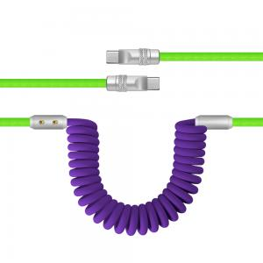 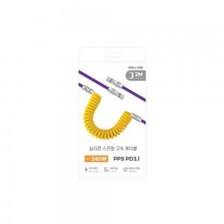 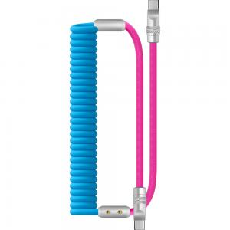

【상세/제작정보】 | <p>- 평범한 케이블은 싫어!! 레트로 풍의 유선 전화기에서 착안한 스프링 c to c 케이블</p><p>- 평범한 블랙 화이트는 이제그만!!!! 블루 노랑 민트 퍼플 등 MZ 세대를 표현하는 독특한 색깔의 향연</p><p>- 최대 240W 출력으로 초고속 충전까지 지원하는 속도의 케이블</p><p>- 부드러운 실리콘 재질로 코일 형태라 최대 2M 까지 늘어나지만 별도의 선정리가 필요없음</p><p>- 선의 연결부위는 알루미늄 합금으로 되어 있어 단선걱정 없음</p><p>- 선 두꼐가 52mm 로 대한민국 최고 두꼐의 케이블</p>

【인쇄/포장옵션】 | 스티커 / 포장지포장

【공급단가】 | 수량 | 50~ | 100~ | 500~ | 1,000~ | 2,000~
*VAT별도 | 단가 | 11,650원 | 11,220원 | 10,790원 | 10,360원 | 10,100원

【상품 URL】 | https://www.synergygift.co.kr:443/src/goods_detail.php?gdno=37222

